2) Solver - Resolução
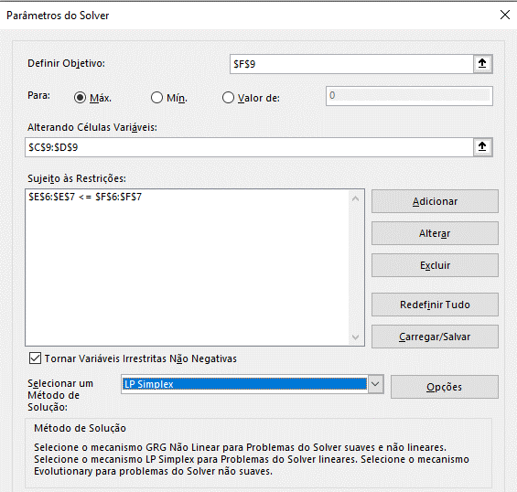
Maximização do Lotes de Roupas: Um vendedor dispõe de 84 pares de meias de lã e 24 pares de meias de algodão, que pretende vender em lotes A e B: 1 - Lote A composto por 4 pares de meias de lã e 2 pares de meias de algodão; 2 - Lote B composto por 8 pares de meias de lã e 2 pares de meias de algodão; Os preços de venda dos lotes A e B são, respectivamente, 6 e 8 unidades monetárias. O vendedor quer saber o número de lotes A e B que deve vender para maximizar as receitas.

 |  | Nº de Lotes A: R$ | Nº de Lotes B: R$
 |  | 6 | 8
Restrições | Coeficientes das Variáveis |  |  | Afetado | Total das Quantidades
 | Meias de Lã | 4 | 8 | 84 | 84
 | Meias de Algodão | 2 | 2 | 24 | 24
 |  |  |  |  | Receitas
Solução |  | 3 | 9 |  | 90

Solução Gráfica
Maximização do Lotes de Roupas: (Por Matrizes nas células F9 e F10) Um vendedor dispõe de 84 pares de meias de lã e 24 pares de meias de algodão, que pretende vender em lotes A e B: 1 - Lote A composto por 4 pares de meias de lã e 2 pares de meias de algodão; 2 - Lote B composto por 8 pares de meias de lã e 2 pares de meias de algodão; Os preços de venda dos lotes A e B são, respectivamente, 6 e 8 unidades monetárias. O vendedor quer saber o número de lotes A e B que deve vender para maximizar as receitas.

 |  | Nº de Lotes A: R$ | Nº de Lotes B: R$
 |  | 6 | 8
Restrições | Coeficientes das Variáveis |  |  | Total das Quantidades
 | Meias de Lã | 4 | 8 | 84
 | Meias de Algodão | 2 | 2 | 24

 |  | Solução | A= | 3
 |  |  | B= | 9
 |  |  | Receitas | 90

4A + 8B <= 84 |  | B <= (84 - 4A)/8
2A + 2B <= 24 | « | B <= (24 - 2A)/2
A, B >= 0 |  | A, B >= 0

 |  |  | Achar B quando as duas retas se encontram.

X | Reta 1 | Reta 2
0 | 10.5 | 12
1 | 10 | 11
2 | 9.5 | 10
3 | 9 | 9
4 | 8.5 | 8
5 | 8 | 7
6 | 7.5 | 6
7 | 7 | 5
8 | 6.5 | 4
9 | 6 | 3
10 | 5.5 | 2
11 | 5 | 1
12 | 4.5 | 0
13 | 4 | -1
14 | 3.5 | -2
15 | 3 | -3
16 | 2.5 | -4
17 | 2 | -5
18 | 1.5 | -6
19 | 1 | -7
20 | 0.5 | -8
21 | 0 | -9
22 | -0.5 | -10

